Sheet1
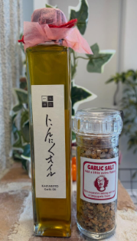
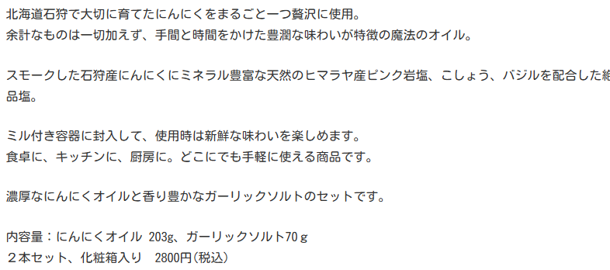
みにとまとん 焼菓子セット EEZO販売 |  |  |  |  |  | ６月11or12日小樽で撮影・商品単体撮影 |  |  | 送料は以下の通りです。
 |  |  |  |  |  | 22 | 個 | 個装撮影と開封し中身の撮影 | 北海道 400円
【惣菜系】 箱代込3900円税込/送料別 | 単価 | 個数 | 小計 | 一般売値 | 商事仕入 | 1 | 帆立しょうゆマドレーヌ |  | 東北（青森、岩手、宮城、秋田、山形、福島）500円
帆立しょうゆマドレーヌ×２ | ¥281 | 2 | ¥562 |  |  | 1 | あんかけ焼きそばクッキー |  | 関東（茨城、栃木、群馬、埼玉、千葉、東京、神奈川、山梨）500円
あんかけ焼きそばクッキー×２ | ¥216 | 2 | ¥432 |  |  | 1 | にしんクラッカー |  | 信越（新潟、長野）600円
にしんクラッカー×２ | ¥324 | 2 | ¥648 |  |  | 1 | スープカレークッキー |  | 北陸（富山、石川、福井）600円
スープカレークッキー×２ | ¥248 | 2 | ¥496 |  |  | 1 | 昆布ランタン |  | 東海（岐阜、静岡、愛知、三重）600円
昆布ランタン×２ | ¥324 | 2 | ¥648 |  |  | 1 | うこん＆シナモンクッキー |  | 近畿（滋賀、京都、大阪、兵庫、奈良、和歌山）700円
うこん＆シナモンクッキー×２ | ¥189 | 2 | ¥378 |  |  | 1 | しょうがぼーろ |  | 中国（鳥取、島根、岡山、広島、山口）700円
しょうがぼーろ×２ | ¥216 | 2 | ¥432 |  |  | 1 | 焼きいもクッキー |  | 四国（香川、徳島、愛媛、高知）700円
箱代 | ¥300 | 1 | ¥300 |  |  | 1 | ゆきまる |  | 九州（福岡、佐賀、長﨑、大分、熊本、宮崎、鹿児島）700円
 |  | 15 | ¥3,896 | ¥3,900 | ¥2,730 | 1 | ワインレーズンとココナッツのクッキー |  | 沖縄 2000円
 |  |  |  |  |  | 1 | とうきびクッキー
【お菓子系】 箱代込3900円税込/送料別 | 単価 | 個数 | 小計 | 一般売値 | 商事仕入 | 1 | 酒粕ガレットブルトンヌ
焼きいもクッキー×２ | ¥248 | 2 | ¥496 |  |  | 1 | おたる水族館非公認あざらしクッキー
ゆきまる×２ | ¥270 | 2 | ¥540 |  |  | 1 | 森の中のシマエナガクッキー
ワインレーズンとココナッツのクッキー×２ | ¥248 | 2 | ¥496 |  |  | 1 | 紅茶とワインレーズンのフィナンシェ
とうきびクッキー×２ | ¥189 | 2 | ¥378 |  |  | 1 | 5倍味噌麹とオートミールのクッキー
酒粕ガレットブルトンヌ×２ | ¥324 | 2 | ¥648
おたる水族館非公認あざらしクッキー×１ | ¥216 | 1 | ¥216 |  |  | 1 | 不苦労クッキー
森の中のシマエナガクッキー×１ | ¥216 | 1 | ¥216
紅茶とワインレーズンのフィナンシェ×２ | ¥216 | 2 | ¥432
5倍味噌麹とオートミールのクッキー×１ | ¥324 | 1 | ¥324
箱代 | ¥300 | 1 | ¥300 |  |  | 1 | カニクリームコロッケタルト
 |  | 16 | ¥4,046 | ¥3,900 | ¥2,730 | 1 | 寿司ガリクッキー

【総菜＆菓子 盛合わせ】 箱代込5000円税込/送料別 | 単価 | 個数 | 小計 | 一般売値 | 商事仕入 | 1 | そば粉のフィナンシェ
帆立しょうゆマドレーヌ×２ | ¥281 | 2 | ¥562 |  |  | 1 | かぼちゃクッキー
不苦労クッキー×１ | ¥248 | 1 | ¥248 |  |  | 1 | みたらしパイ
あんかけ焼きそばクッキー×２ | ¥216 | 2 | ¥432
にしんクラッカー×１ | ¥324 | 1 | ¥324
スープカレークッキー×２ | ¥248 | 2 | ¥496 |  |  |  |  | 未開封、撮影後返却
カニクリームコロッケタルト×１ | ¥281 | 1 | ¥281 |  |  | 1 | にんにくオイルとガーリックソルト（化粧箱入り）
寿司ガリクッキー×１ | ¥189 | 1 | ¥189
ゆきまる×２ | ¥270 | 2 | ¥540
そば粉のフィナンシェ×２ | ¥216 | 2 | ¥432
かぼちゃクッキー×２ | ¥189 | 2 | ¥378
みたらしパイ×２ | ¥216 | 2 | ¥432
ワインレーズンとココナッツのクッキー×２ | ¥216 | 2 | ¥432
箱代 | ¥300 | 1 | ¥300
 |  | 21 | ¥5,046 | ¥5,000 | ¥3,500

【調味料】 箱代込3100円税込/送料別 | 単価 | 個数 | 小計 | 一般売値 | 商事仕入
にんにくオイルとガーリックソルト（化粧箱入り） | ¥2,800 | 1 | ¥2,800
箱代 | ¥300 | 1 | ¥300
 |  | 2 | ¥3,100 | ¥3,100 | ¥2,170

